画面フロー
「豆腐推し（仮）」のゲーム画面フロー
ゲームスタート
ゲームスタート
１０秒何もない

タイトル画面
プレイー画面の動画を再生
豆腐推し（仮）のプレイ画面を編集し、動画で遊び方と楽しめる所をプレイヤーに表現する
動画サイズ 1280*720(0,0)

何かが押されると
または動画再生終了

SPACEキー/STARTボタンが押されると

Aボタン/ENTERキーを押すと次の説明画面に

説明画面1
説明画面2

SPACEキー/STARTボタンが押されると説明画面をスキップ

説明が終わると

キャラ選択画面

プレイヤー１とプレイヤー２がキャラ選択済むと

ゲームプレイ画面

一方プレイヤーが負けた
または時間終了
ゲーム終了

選択肢のキャラ選択を選んだ
リザルト画面
キャラ選択に戻る

ゲーム結果を表示する
選択肢を表示する
→再戦
→キャラ選択
→終わる

選択肢の再戦を選んだ
選択肢の終わるを選んだ

プレイ画面に移行
再プレイに入る
タイトル画面に戻る

タイトル
「豆腐推し（仮）」のタイトル画面レイアウト

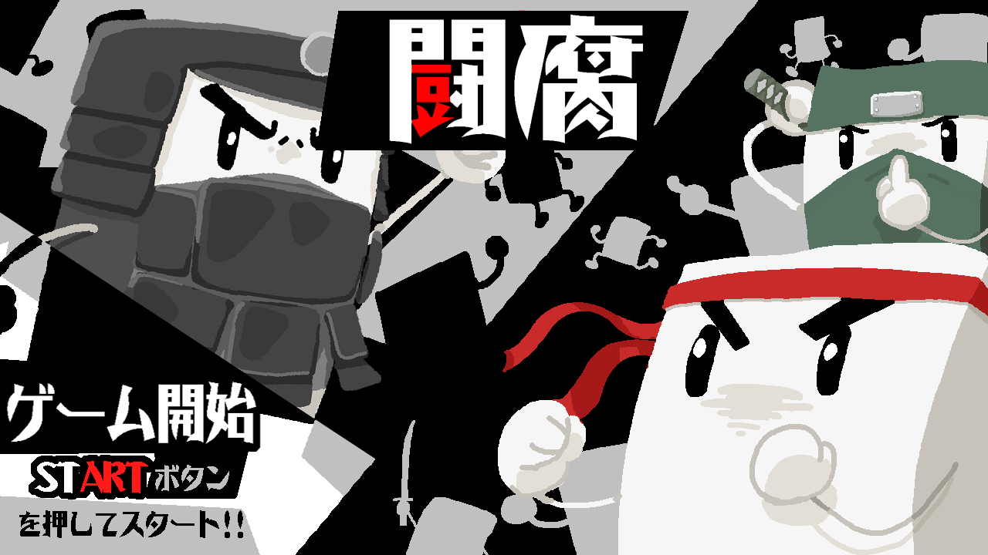
1
5
 |  |  |  |  |  |  | ・画面サイズ 1280＊720
 |  |  |  |  |  |  | タイトル画面処理内容
 |  |  |  |  |  |  | ・ゲーム起動後フェイドインでタイトルロゴとチーム名表示
4
 |  |  |  |  |  |  | ・SPACEキー/STARTボタンを押すを表示
 |  |  |  |  |  |  | ・背景アニメーションの再生
 |  |  |  |  |  |  | ・title BGMの再生開始
 |  |  |  |  |  |  | ・SPACEキー/STARTボタンを押されたら効果音を再生してゲーム画面に移行
2
 |  |  |  |  |  |  | ・10秒で何もしないと動画再生に移行

 |  |  |  |  |  |  | 1 title.png | 背景画像
 |  |  |  |  |  |  | 2 title logo | ゲームロゴを表示
 |  |  |  |  |  |  | 3 PACEキー/STARTボタンを押してください | SPACEキー/STARTボタンを押してください
 |  |  |  |  |  |  | 4 anime.gif | 背景アニメーション
3
 |  |  |  |  |  |  | 5 team10 | チーム名を表示

CGリソースリスト
 | 番号 | ファイル名 | 大きさ（座標） | 内容 | 作成担当者 | 作成日 | 組込日
 | 1 | title.png | 1280x720 (0,0) | タイトル背景画像
 | 2 | title logo | 261x87(95,76) | タイトルロゴ
 | 3 | PACEキー/STARTボタンを押してください | 250x25(105,223) | 何か押して表示
 | 4 | anime.png | 344x181(56,34) | 背景アニメーション
 | 5 | TEAM10 | 128x28(334,8) | チーム名表示

サウンドリソースリスト
 | 番号 | ファイル名 | 内容 |  | 作成担当者 | 作成日 | 組込日
 | 1 | title_bgm.MP3 | ゲームタイトルのBGM
 | 2 | title_se.mp3 | STARTボタンを押されゲーム開始のSE

説明画面
「豆腐推し（仮）」の説明画面レイアウト
A.操作方法を説明する
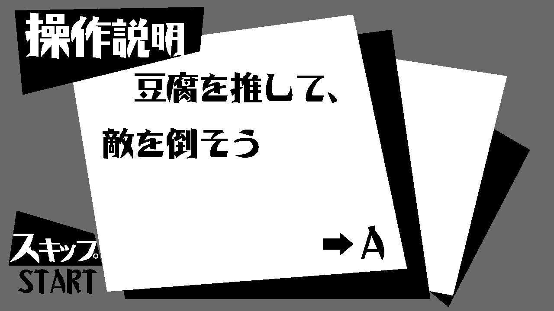
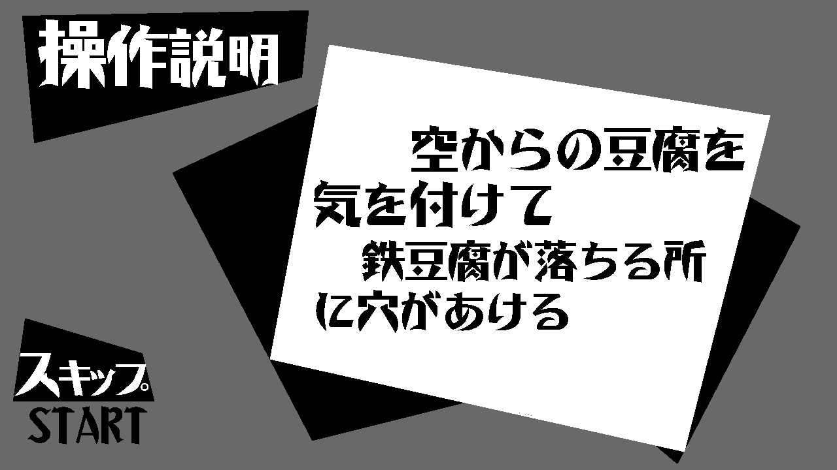
1

2
3

4

5
Aボタン/ENTERキーを押すと次の説明画面に

 | *以上の説明画面の画像は未完成のサンプルです。 |  |  |  |  |  |  |  |  | 説明画面処理内容
 | 1 操作画面の背景画像 |  |  |  |  |  |  |  |  | ・説明画面に入ったら説明文１を表示する | ・入力操作の画像を表示する
 | 2 操作方法の説明文
 | 3 ゲームルールの説明文 |  |  |  |  |  |  |  |  | ・Aボタン/ENTERキーを押すと効果音を再生、次の説明文２を表示する
 | 4 入力操作の画像 STARTボタンを押すと説明画面をスキップする |  |  |  |  |  |  |  |  | ・STARTボタン/SPACEキーを押すと説明画面をスキップして、ゲームプレイに移行
 | 5 入力操作の画像 Aボタンを押すと次の説明ページに

1.操作の説明文
 | コントロール/キーボード対応
 |  |  | P1 | P2
 | レバー↑ |  | Wキー | ↑キー | 上に進む
 | レバー→ |  | Dキー | →キー | 右に進む
 | レバー← |  | Aキー | ←キー | 左に進む
 | レバー↓ |  | Dキー | ↓キー | 下に進む

 | Aボタン |  | Jキー | Num1 | 豆腐を押す
 | Bボタン |  | Kキー | Num2 | 豆腐を壊す
2ルール説明文
 | 豆腐をある方向に向いて推す、滑ってくる豆腐に挟まれて壁にぶつかったか、穴に落ちか、その場でポイント－１
 | 先にポイント０になったプレイヤーが負け。

B.説明画面の入力操作仕様
 | コントロール/キーボード対応
 | 説明画面をスキップする |  |  | STARTボタン |  | SPACEキー
 | 説明画面を見なくでもいい場合はスキップすることができる。

 | 次の説明画面に進む |  |  | Aボタン |  | ENTERキー

CGリソースリスト
 | 番号 | ファイル名 |  | 大きさ（座標） |  | 内容 | 作成担当者 | 作成日 | 組込日
 | 1 | illustrate.png |  | 1920x1080 (0,0) |  | タイトル背景
 | 2 | skip.png |  | 112x38(-12,188) |  | スキップの画像
 | 3 | A.png |  | 120x69(262,185) |  | 続けの画像

サウンドリソースリスト
 | 番号 | ファイル名 |  | 内容 |  |  | 作成担当者 | 作成日 | 組込日
 | 1 | tutorial_se.mp3 |  | 次の説明文に進むの効果音

選択画面
「豆腐推し（仮）」のキャラ選択画面レイアウト
A.操作方法を説明する
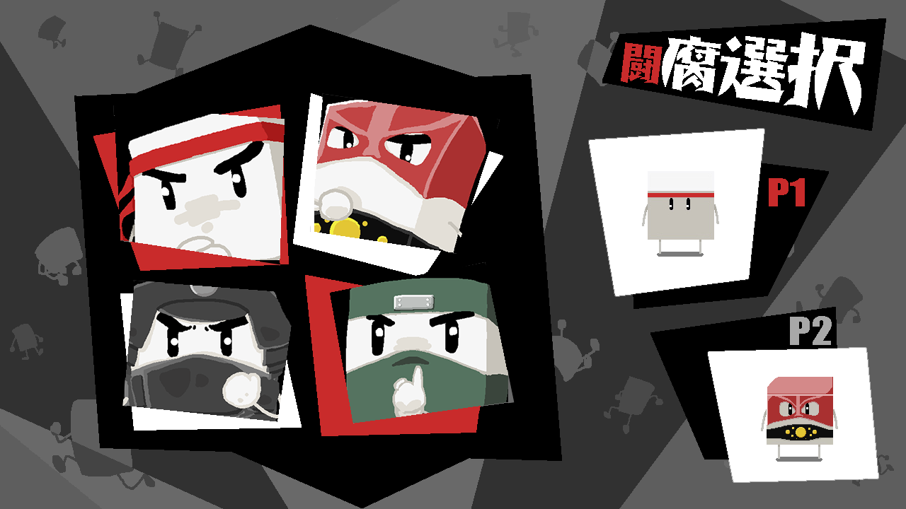
1
 |  |  |  |  |  | 選択画面処理内容

 |  |  |  |  |  | ・説明画面からフェイドインで画面を切り替え
 |  |  |  |  |  | ・選択画面のBGMを再生する
 |  |  |  |  |  | ・選択できるキャラクターを表示する
 |  |  |  |  |  | ・プレイヤーが入力操作してキャラを選択する、Aボタンを押すと効果音を再生、キャラを確定する
 |  |  |  |  |  | ・選択されたキャラが画面の左右で映す
 |  |  |  |  |  | ・二つのキャラを選択確定したらゲーム開始、ゲームプレイに移行

2
4
 |  |  |  |  |  | 1 背景画像
 |  |  |  |  |  | 2 プレイヤー１が選択したキャラの画像表示
 |  |  |  |  |  | 3 プレイヤー2が選択したキャラの画像表示
5
 |  |  |  |  |  | 4 選択できるキャラを表示する
 |  |  |  |  |  | 5 Aボタンを押すと選択を確定する次のシーンに移行

3
CGリソースリスト
 | 番号 | ファイル名 | 大きさ（座標） | 内容 | 作成担当者 | 作成日 | 組込日
 | 1 | choose.png | 1920x1080 (0,0) | 選択画面背景 |  |  |  | ・入力操作の画像を表示する
 | 2 | choose_chra.png |  | 選択可能のキャラの画像
 | 3 | chra.png |  | 選択されたキャラの画像

サウンドリソースリスト
 | 番号 | ファイル名 | 内容 |  | 作成担当者 | 作成日 | 組込日
 | 1 | choose_se.mp3 | キャラを選択の効果音(選択中) | 選択可能のキャラの画像
 | 2 | choose_bgm.mp3 | 選択画面のBGM | 選択されたキャラの画像
 | 3 | choosed_se | キャラを選択の効果音（確定）

ゲーム本体
「豆腐推し（仮）」ゲーム画面レイアウト
 |  | ・画面サイズ 1280＊720
2
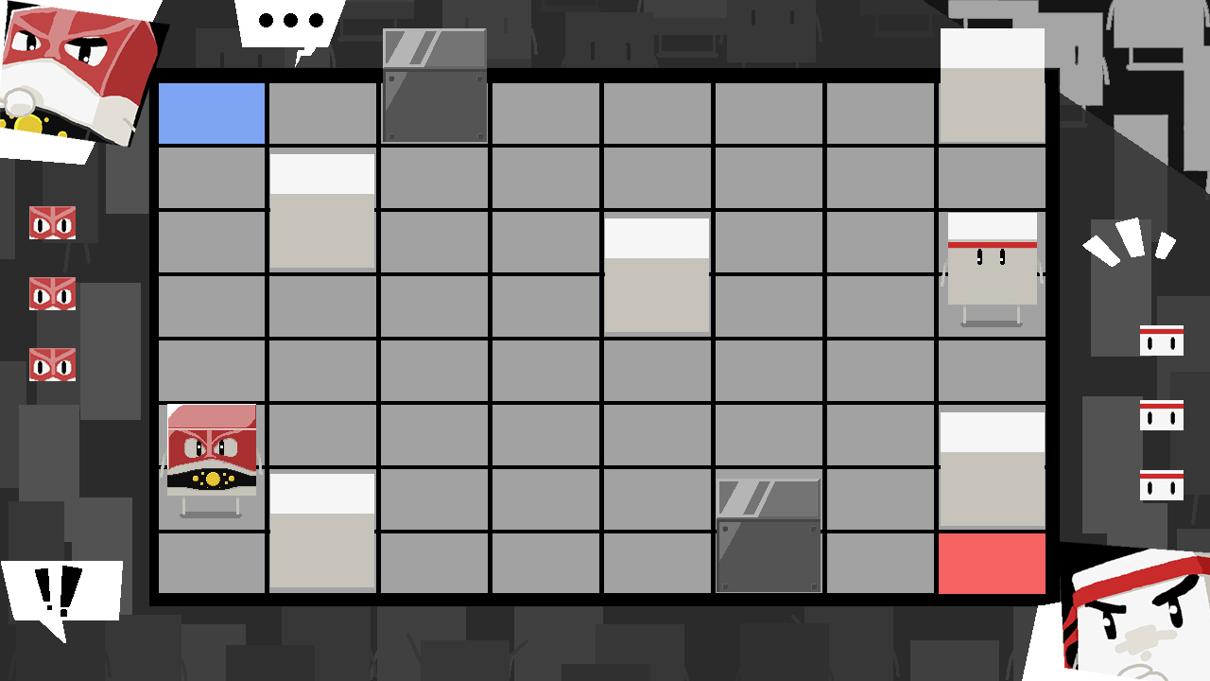
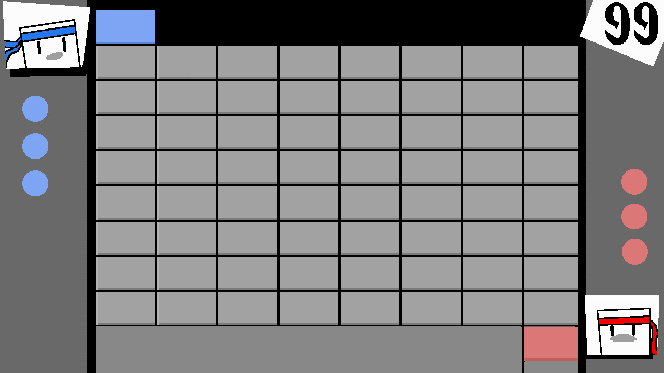
3
8

9
10

7
13

4
００００１２８０
12
11

1

6

5
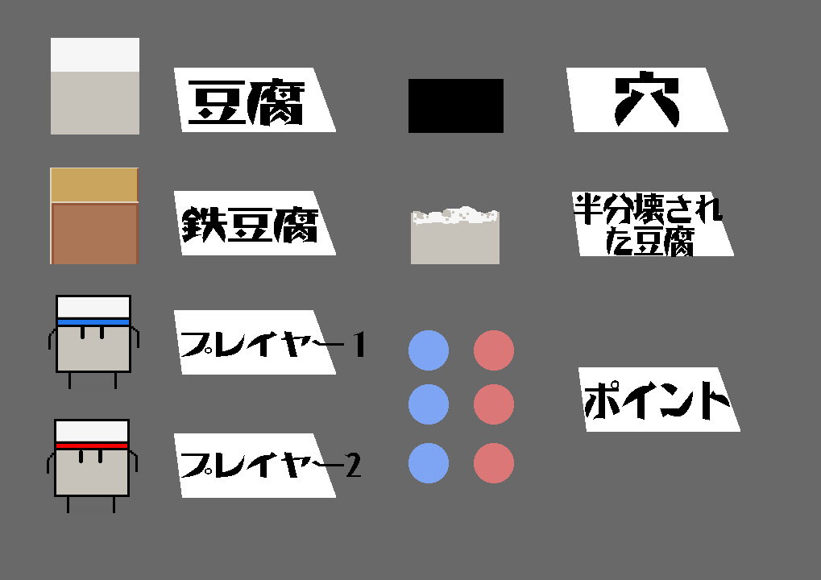
 |  | *以上のゲームプレイ画面の画像は未完成のサンプルです。
 |  |  |  |  |  |  |  |  | ゲーム画面処理内容
 |  |  |  |  |  | 1 ゲームプレイの背景画像
 |  |  |  |  |  | 2 プレイヤー1のキャラクター画像 |  |  | ・キャラ選択画面からフェイドインで画面を切り替え
 |  |  |  |  |  | 3 プレイヤー1の再生ポイント |  |  | ・BGMの再生開始
 |  |  |  |  |  | 4 プレイヤー1のポイント |  |  | ・タイマーの計算開始
 |  |  |  |  |  | 5 プレイヤー2のキャラクター画像 |  |  | ・ポイント計算開始
 |  |  |  |  |  | 6 プレイヤー２の再生ポイント |  |  | ・選択されたプレイヤーキャラを表示する
 |  |  |  |  |  | 7 プレイヤー2のポイント |  |  | ・プレイヤーの入力操作したらキャラクターが動き出す
 |  |  |  |  |  | 8 時間計算の画像 |  |  |  | コントロール/キーボード対応
 |  |  |  |  |  | 9 豆腐の画像 |  |  |  |  | P1 | P2
 |  |  |  |  |  | 10 鉄豆腐の画像 |  |  | 上に進む | レバー↑ | Wキー | ↑キー
 |  |  |  |  |  | 11 穴の画像 |  |  | 右に進む | レバー→ | Dキー | →キー
 |  |  |  |  |  | 12 プレイヤー1の画像 |  |  | 左に進む | レバー← | Aキー | ←キー
 |  |  |  |  |  | 13 プレイヤー2の画像 |  |  | 下に進む | レバー↓ | Dキー | ↓キー

 |  |  |  |  |  |  |  |  | 豆腐を押す | Aボタン | Jキー | Num1
 |  |  |  |  |  |  |  |  | 豆腐を壊す | Bボタン | Kキー | Num2
 |  |  |  |  |  |  |  |  | ・豆腐とプレイヤーの当たり判定計算開始
 |  |  |  |  |  |  |  |  | ・豆腐と鉄豆腐の落下時間計算開始
 |  |  |  |  |  |  |  |  | ・豆腐と鉄豆腐が落下前にそこの地面で影の画像を表示する
CGリソースリスト |  |  |  |  |  |  |  |  | ・豆腐と鉄豆腐の落下動画再生する
 | 番号 | ファイル名 | 大きさ（座標） | 内容 |  | 作成担当者 | 作成日 | 組込日 | ・豆腐がプレイヤーに推されたら移動開始、続止まる場所を計算する。
 | 1 | gameplay_2.png | 1280x720 (0,0) | ゲーム画面背景 |  |  |  |  | ・豆腐を推す効果音を再生
 | 2 | player1.bmp | 50x40(0,0) | プレイヤー1のキャラクター画像 |  |  |  |  | ・プレイヤーと豆腐どっちが穴に落ちた時効果音を再生、プレイヤーの場合は倒されたにする
 | 3 | home1.bmp |  | プレイヤー1の再生ポイント |  |  |  |  | ・プレイヤーが豆腐を破壊する時豆腐が壊す動画再生し、効果音を再生する、再生終了したらなくなる。
 | 4 | point1.bmp |  | プレイヤー１のポイント表示 |  |  |  |  | ・空から落ちる鉄豆腐が地面に当たると、そこの地面で穴があける
 | 5 | player2.bmp | 50x40(397,201) | プレイヤー2のキャラクター画像 |  |  |  |  | ・豆腐が穴に落ちると新しい地面を生成する
 | 6 | home2.bmp |  | プレイヤー2の再生ポイント |  |  |  |  | ・一方のプレイヤーが倒された場合はポイント－１、効果音を再生する
 | 7 | pioint2.bmp |  | プレイヤー2のポイント表示 |  |  |  |  | ・一方のプレイヤーのポイントが先に0になるとゲーム終了でリザルトに移行
 | 8 | timer.bmp |  | 残り時間表示 |  |  |  |  | ・ポイント勝負つけてない場合タイマーが０になるとゲーム終了でリザルトに移行
 | 9 | tofu.bmp |  | 豆腐の画像表示
 | 10 | iron_tofu.bmp |  | 鉄豆腐の画像表示
 | 11 | ana.bmp |  | 穴の画像
 | 12 | player-1.bmp |  | プレイヤー1の画像
 | 13 | player-2.bmp |  | プレイヤー2の画像
 | 14 | kage.bmp |  | 豆腐の影の画像表示
 | 15 | tofu_half.bmp |  | 豆腐が壊される動画

サウンドリソースリスト
 | 番号 | ファイル名 | 内容 |  | 作成担当者 | 作成日 | 組込日
 | 1 | gameplay_bgm.mp3 | ゲーム中BGM
 | 2 | gameplay_push_se.mp3 | 豆腐を推すのSE
 | 3 | gameplay_drop_se.mp3 | 豆腐が落ちるのSE
 | 4 | gameplay_punch_se.mp3 | 豆腐が壊すのSE
 | 5 | gameplay_ataru_se.mp3 | プレイヤーが豆腐に挟まれる時の効果音

リザルト
「豆腐推し（仮）」リザルト画面レイアウト

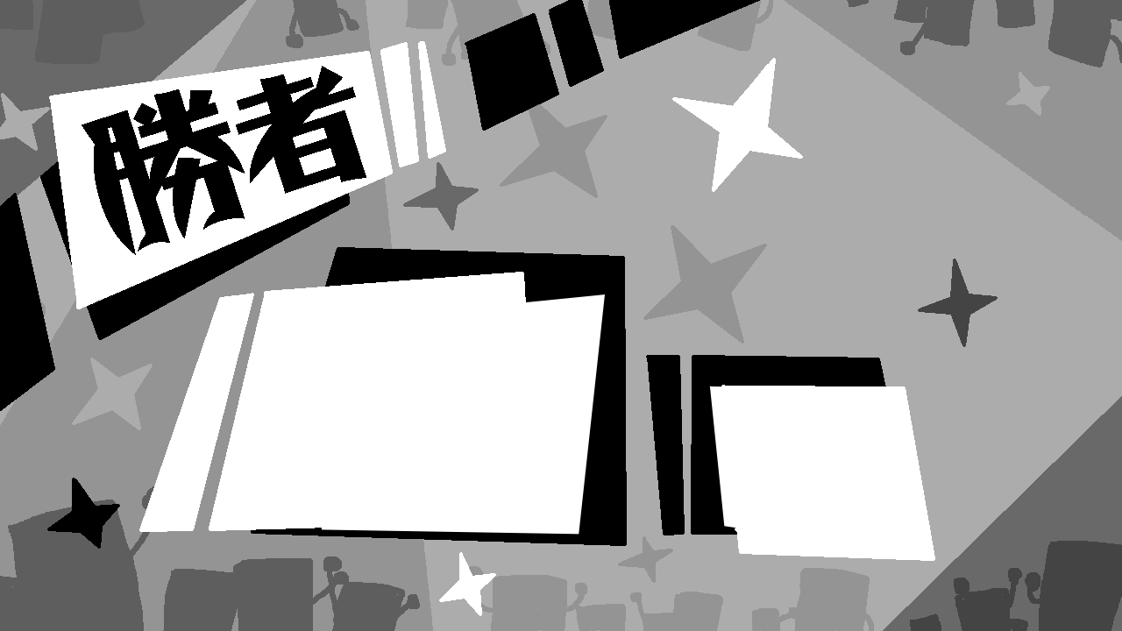
1
 |  |  |  |  |  | リザルト画面処理内容

 |  |  |  |  |  | ・ゲーム画面からリザルト画面に切り替え
 |  |  |  |  |  | ・リザルト用のBGMを再生
 |  |  |  |  |  | ・今回ゲームの勝負結果をを表示する、勝者の画像表示する
 |  |  |  |  |  | ・選択肢を表示する
 |  |  |  |  |  |  | →再戦
3
 |  |  |  |  |  |  | →キャラ選択
 |  |  |  |  |  |  | →終わる
 |  |  |  |  |  | ・プレイヤーが再戦を選んだらSEを再生してゲームプレイに移行、再戦に入る
2
 |  |  |  |  |  | ・プレイヤーがキャラ選択を選んだらSEを再生してキャラ選択に移行、キャラ再選択に入る
 |  |  |  |  |  | ・プレイヤーが終わるを選んだらSEを再生してゲーム終了、タイトル画面に移行

 |  |  |  |  |  | 1.リザルト画面の背景画像
 |  |  |  |  |  | 2.勝者の画像表示
 |  |  |  |  |  | 3.選択肢を表示する
 | *以上のリザルト画面の画像は未完成のサンプルです。

CGリソースリスト
 | 番号 | ファイル名 | 大きさ（座標） | 内容 | 作成担当者 | 作成日 | 組込日
 | 1 | gameover.png | 1280x720 (0,0) | リザルト背景
 | 2 | winner.png |  | 勝者の画像表示
 | 3 | next |  | STARTボタン/スペースキーを押すとゲームタイトルに戻る

サウンドリソースリスト
 | 番号 | ファイル名 | 内容 |  | 作成担当者 | 作成日 | 組込日
 | 1 | result_bgm.mp3 | リザルト中BGM
 | 2 | title_se.mp3 | ボタン入力時効果音

ゲームプレイの仕様
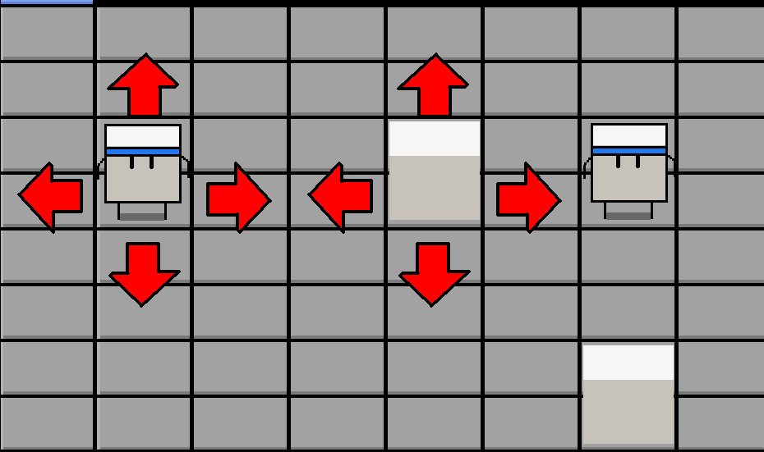
ゲームプレイの仕様
A プレイヤ－、豆腐の移動について
 | プレイヤーと豆腐の移動は上下左右しかできない
 | 入力操作はキーボードとコントローラに対応が違い
 | プレイヤーの操作方法は以下
 | コントロール/キーボード対応
 |  |  | P1 | P2
 | レバー↑ |  | Wキー | ↑キー | 上に進む
 | レバー→ |  | Dキー | →キー | 右に進む
 | レバー← |  | Aキー | ←キー | 左に進む
 | レバー↓ |  | Dキー | ↓キー | 下に進む

 | Aボタン |  | Jキー | Num1 | 豆腐を押す
 | Bボタン |  | Kキー | Num2 | 豆腐を壊す
ゲーム画面をみやすくために、地面でマスで表示する
豆腐がプレイヤーに推される以外は移動しない
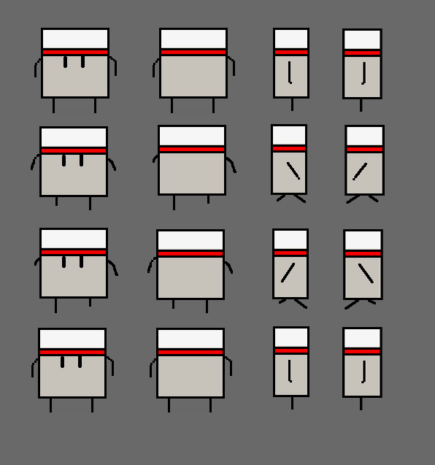
豆腐が推される場合豆腐の移動仕様
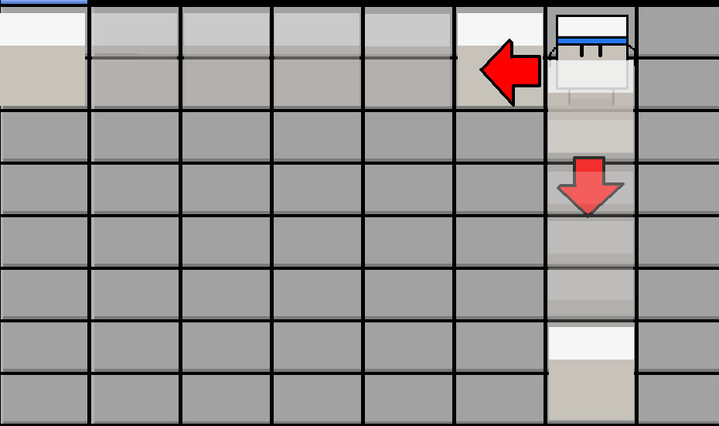
 | 豆腐がプレイヤーに推されると、豆腐が直線前に進む。
 | 障害物にぶつかるとその場で止まる

 | 穴に落ちる豆腐が消えて、穴を埋める、新しい足場になる

 | 豆腐が動く時、豆腐が移動の動画を再生
 | プレイヤーが動く時、プレイヤーが移動の動画を再生

 |  |  |  | プレイヤーの歩く動画仕様

B プレイヤーと豆腐の当たり判定仕様
プレイヤーが豆腐に当たったかどうかの判定範囲
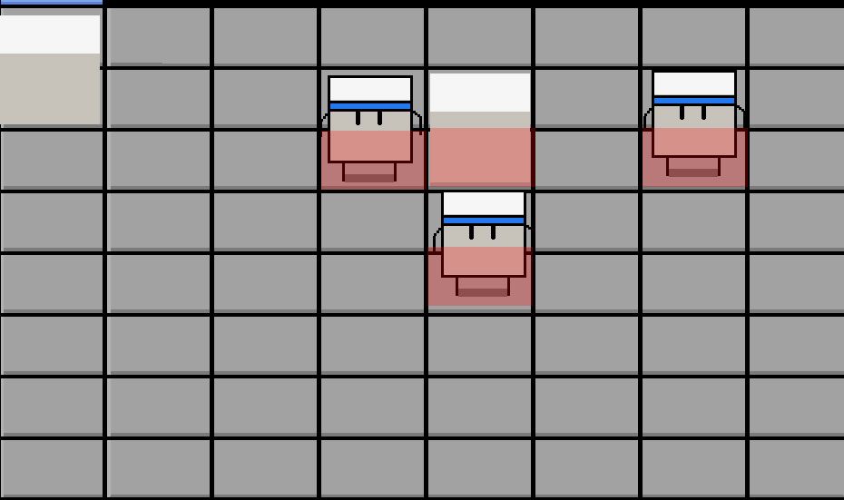
 |  | 左で半透明な赤い長方形は当たり範囲
 |  | 二つ長方形が合う時当たったと判定する
 |  | 判定した場合でプレイヤーがAボタンを一回押すと豆腐を推すことができる。
 |  | 判定した場合でプレイヤーがBボタンを三回連打で豆腐を壊すことができる。

 |  | 豆腐がこわされる時、動画を再生する。

C プレイヤーの勝利条件

 |  |  | 残り時間計算

 |  |  | プレイヤーのライフポイント

プレイヤーの勝利条件にかかるものは二つある
一つはプレイヤーのキャラクター画像の上にあるライフポイント
プレイヤー一回倒されるとポイント－１、先にポイントが０になるプレイヤーがまける。

もう一つは画面内の右上のタイマー、残りの時間を計算する。
時間が０になると、残ったポイントが少ないプレイヤーがまける。

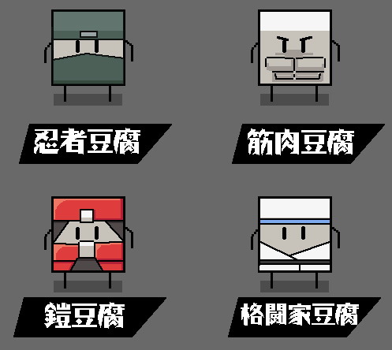
D キャラクターの種類
 |  | プレイヤーが選択できるキャラクターは四つある
 |  | キャラクター種類によって違い性能と技を持っている
 |  | キャラクターの移動速度はA,B,C三段に分ける
 |  | A 速い
 |  | B 普通
 |  | C 遅い

1 忍者豆腐
移動速度 A
特殊技
豆腐の後ろで身を隠す、でも完全に見えなくなるわけではない
プレイヤー操作方法
豆腐の後ろで↓操作を続く、キーボードの場合はSキーを長押し
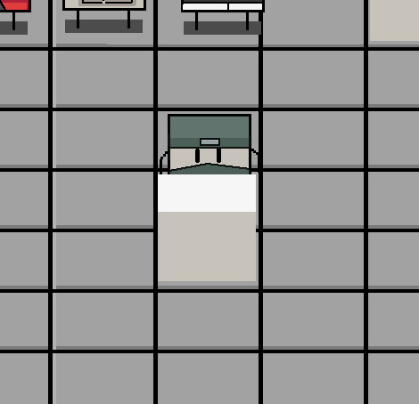
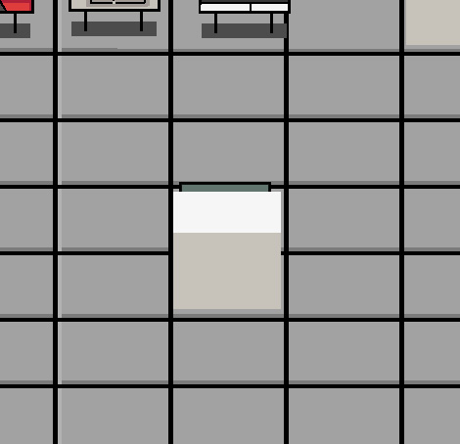
 |  | 少しだけが見える状態になる

＊この状態でも普通の当たり判定に行う、前の豆腐がなくなると普通状態に戻る
2 筋肉豆腐
移動速度 B
特殊技
筋肉豆腐が他のプレイヤーが推してくる豆腐とぶつかるとその場で止まるじゃなくて、そのまま向うの豆腐も押して続き進むでいく。
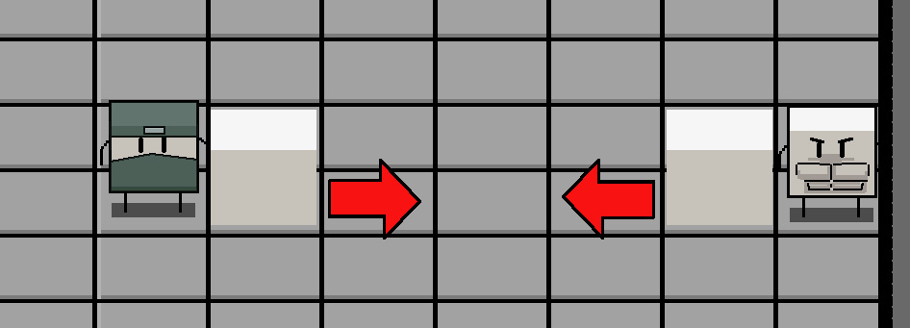
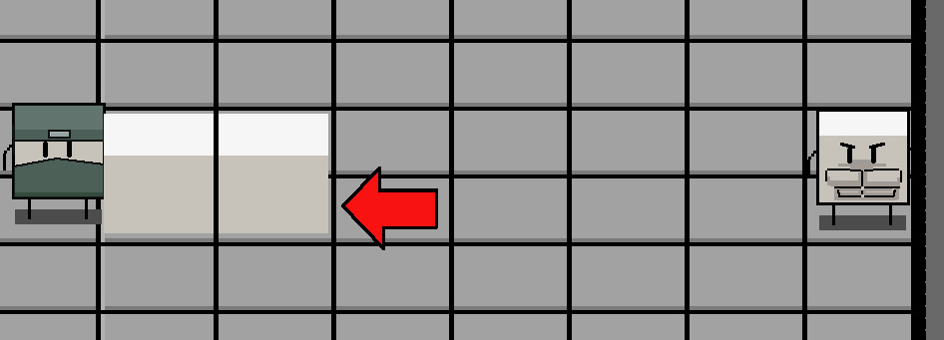

＊この状態でぶつかるたプレイヤーは普通に推されちゃう
＊対戦二人同じ筋肉豆腐の場合は何も起きない
3 鎧豆腐
移動速度 C
特殊技
一度で四つの方に向いて豆腐をおすことができる。

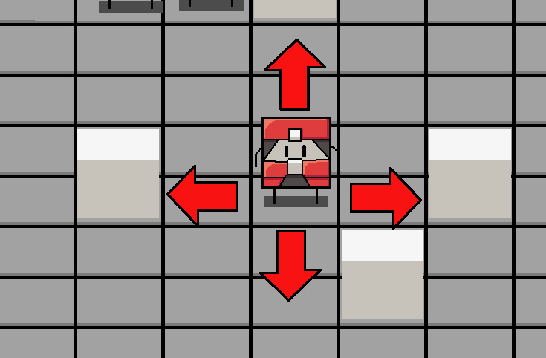

4 格闘家豆腐
移動速度 B
特殊技
目の前の豆腐はボタン連打二回で壊せる

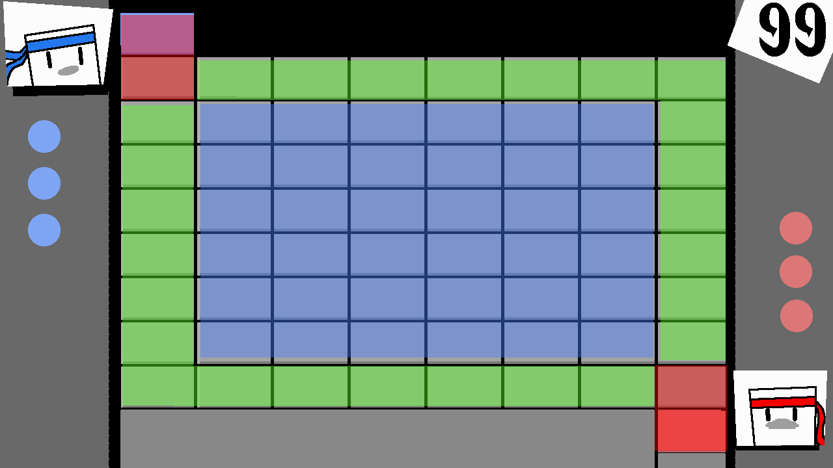
E 豆腐落下の仕様
 |  |  |  |  | 画面内のマスの色で豆腐の落ちる頻繁さを表示する
 |  |  |  |  | 赤いマス
 |  |  |  |  | 豆腐がおちない
 |  |  |  |  | 緑なマス
 |  |  |  |  | 豆腐がたまに落ちる | １５秒/１個
 |  |  |  |  | 青いマス
 |  |  |  |  | 豆腐が頻繁に落ちる | ５秒/１個

